Dashboard
XƯỞNG ĐIỀU KHIỂN
BÁO CÁO CÔNG VIỆC TUẦN 21 VÀ KẾ HOẠCH TUẦN 22

Hạng mục đã thực hiện theo tuần
Tuần 19 | 333
Tuần 20 | 346
Tuần 21 | 258
Tuần 22 | 0
CÔNG TÁC BẢO DƯỠNG ĐỊNH KỲ TRONG THÁNG
1180
937
79,4%
KẾ HOẠCH
THỰC HIỆN
HẠNG MỤC CHƯA THỰC HIỆN
NGÀY CÒN LẠI TRONG THÁNG
243
10
 | Kế hoạch | Thực hiện | % HT
T1 | 1759 | 1695 | 96.4%
T2 | 1077 | 1077 | 100.0%
T3 | 1394 | 1341 | 96.2%
T4 | 1424 | 1399 | 98.2%
T5 | 1180 | 937 | 79.4%
T6 | 0 | 0 | 0.0%
T7 | 0 | 0 | 0.0%
T8 | 0 | 0 | 0.0%
T9 | 0 | 0 | 0.0%
T10 | 0 | 0 | 0.0%
T11 | 0 | 0 | 0.0%
T12 | 0 | 0 | 0.0%
6834
94,4%
KẾ HOẠCH
% HOÀN THÀNH
LŨY KẾ NĂM

THEO DÕI CÁC HẠNG MỤC BDĐK TỒN ĐỌNG TRONG THÁNG
Báo cáo vào tuần cuối của tháng

 | Hạng mục | Đạt | % HT
T1 | 230 | 224 | 97.4%
T2 | 192 | 174 | 90.6%
T3 | 326 | 311 | 95.4%
T4 | 356 | 335 | 94.1%
T5 | 235 | 221 | 94.0%
T6 | 0 | 0 | 0.0%
T7 | 0 | 0 | 0.0%
T8 | 0 | 0 | 0.0%
T9 | 0 | 0 | 0.0%
T10 | 0 | 0 | 0.0%
T11 | 0 | 0 | 0.0%
T12 | 0 | 0 | 0.0%
1339
94,5%
Tổng HM SCĐX
Tỷ trọng HM xử lý Đạt
LŨY KẾ NĂM
Tổng HM tồn đọng
30

CÁC HẠNG MỤC XỬ LÝ CHƯA ĐẠT TRONG TUẦN

STT | Hạng mục công việc | Tình trạng sự cố | Nội dung thực hiện xử lý
1 | Camera 44/45/46/47 | An Toàn báoCamera 44/45/46/47 khu vực phía sau nhà đóng bao NPK | Nguyên nhân : Không cón tín hiệu truyền thông quang. Thực hiện: Kiểm tra các tủ box đấu nối thì phát hiện không có tín hiệu truyền thông quang, chưa rõ nguyên nhân. An Toàn đã thông tin nhà thầu kiểm tra lại Kết quả: Hiện camera chưa lên hình, An Toàn đã thông tin nhà thầu kiểm tra lại .
2 | 06PI-2258 | Giá trị đo sai (35 bar so với giá trị VH bình thường là 40 bar) . | Nguyên nhân : Chưa biết nguyên nhân . Thực hiện: Quan sát thấy thiết bị đo sai với thực tế, tiến hành thực hiện theo y/c VH tháo 06PI-2257 sang lắp thay thế cho 06PI-2258. Hiện tại 06PI-2258 đem về phòng trực ca, chuyển ca ngày 18/5 đầu tuần mang sang Tổ HC kiểm tra lại. Kết quả: Chuyển ca ngày 18/5 đầu tuần mang sang Tổ HC kiểm tra lại.
3 | 48XS-0048A | Hỏng switch lệch băng | Nguyên nhân: Hỏng switch lệch băng Thực hiện: Kiểm tra băng tải hỏng switch lệch băng, thực hiện nhận vật tư mới thay thế, tuy nhiên do nhu cầu xuất hàng ĐVCQ chưa dừng được, chuyển ca sau phối hợp xử lý Kết quả: Đã nhận thiết bị mới về phòng ca, chuyển ca sau thực hiện thay thế khi có cơ hội
CÁC HẠNG MỤC TỒN ĐỌNG ĐÃ XỬ LÝ TRONG TUẦN
STT | Hạng mục công việc | Tình trạng sự cố | Nội dung thực hiện xử lý
1 | 48XS-0044A | Hỏng switch lệch băng | Nguyên nhân: Thực hiện theo yêu cầu Thực hiện: Gia cố lại Switch theo yêu cầu. Kết quả: Đã thực hiện theo yêu cầu, bàn giao ĐVCQ
2 | V48016D | Hỏng switch lệch băng (giao ca) | Nguyên nhân: Hỏng switch lệch băng Thực hiện: Ca ngày 18/05/2025: Kiểm tra băng tải hỏng switch lệch băng, thực hiện nhận vật tư mới thay thế, tuy nhiên do nhu cầu xuất hàng ĐVCQ chưa dừng được, chuyển ca sau phối hợp xử lý. Ca ngày 19/05/2025: Sau khi kiểm tra thiết bị đang hoạt động tốt, bàn giao ĐVVH theo dõi thêm. Kết quả: Thiết bị hoạt động bình thường. Bàn giao ĐVVH
3 | V48016A 48XS-0048A | Hỏng switch lệch băng (giao ca) | Nguyên nhân: Hỏng switch lệch băng Thực hiện: Ca ngày 18/05/2025: Kiểm tra băng tải hỏng switch lệch băng, thực hiện nhận vật tư mới thay thế, tuy nhiên do nhu cầu xuất hàng ĐVCQ chưa dừng được, chuyển ca sau phối hợp xử. Ca ngày 19/05/2025: Sau khi VH dừng băng tải, tiến hành thay mới từ thiết bị, đưa vào hoạt động. Kết quả: Thiết bị hoạt động bình thường. Bàn giao ĐVVH
4 | 04PDT-3057 | Rò khớp nối (giao ca) | Nguyên nhân: Chưa rõ nguyên nhân Thực hiện: Ca ngày 18/05/2026: Kiểm tra phát hiện rò khớp nối, thực hiện siết không hết rò, thiết bị không tháo được do vướng mặt bích thiết bị đo áp, chuyển ca sau tìm giải pháp xử lý. Ca Ngày 19/05/2026: Tiếp tục kiểm tra siết rò đưa thiết bị vào hoạt động. Kết quả: Thiết bị hoạt động bình thường. Bàn giao ĐVCQ
5 | 40PI-2013 | Lắp lại theo yêu cầu | Nguyên nhân: Thực hiện theo yêu cầu VH Thực hiện: Kiểm tra thực hiện lắp PI theo yêu cầu sau khi VH thực hiện xong công việc Kết quả: Thiết bị đã lắp lại theo yêu cầu, bàn giao ĐVCQ.
6 | 06VT-2123B | VH báo giá trị độ rung cao 0.8-1.2 mm/s trong khi pump P06101B đang dừng | Nguyên nhân: Barrier lỗi Thực hiện: Ngày 19/5 Kiểm tra đầu dò độ rung cao hơn so với các đầu dò khác 1,8xxmm/s mặc dù bơm đang dừng. Kiểm tra lịch sử đầu dò và barrier mới thay trong BDTT 2025, nhưng dây extension chưa thay, đánh giá trao đổi cùng planner và tổ chuyên môn lấy vật tư dây extension thay thế để loại trừ. Giá trị đã về 0,8xx mm/s sau khi thay thế. Ngày 20/5 Đánh giá chỉ còn barrier chưa thay khả năng barrier là cao. Nhận thay barier mới thay thế. Sau khi thay giá trị bộ rung về 0.06 mm/s. Kết quả: Thiết bị hoạt động bình thường.
7 | 04PV-4251 CO2 Chiller | Valve bị kẹt 0~5% | Nguyên nhân: Travel lệch Thực hiện: Kiểm tra MV= 0~5% valve không di chuyển ty, output posit không có, tuy nhiên từ ~4.5% thì output posit có tác động và ti valve di chuyển. Dùng Hart kiểm tra thì travel lệch 5.1% ở 3.99mA. Tiến hành calib lại travel, valve hoạt động đúng, đáp ứng bình thường, bàn giao VH. Kết quả: Valve đáp ứng bình thường, bàn giao VH
TÌNH HÌNH THỰC HIỆN CÁC HẠNG MỤC CẢI TIẾN/CẢI TẠO/DỊCH VỤ

1. Nghiên cứu triển khai lắp đặt hệ thống phun sơn tự động cho X.SP

Tình hình thực hiện
Mức độ hoàn thành

- Hoàn thành lắp đặt hệ thống điều khiển, test máy phun sơn với nước đạt yêu cầu - Đang chờ đơn hàng sơn về để chạy test với sơn

92%

2. Cải tiến lại hệ thống robot NPK line A,B,C để gắp được bao 25kg

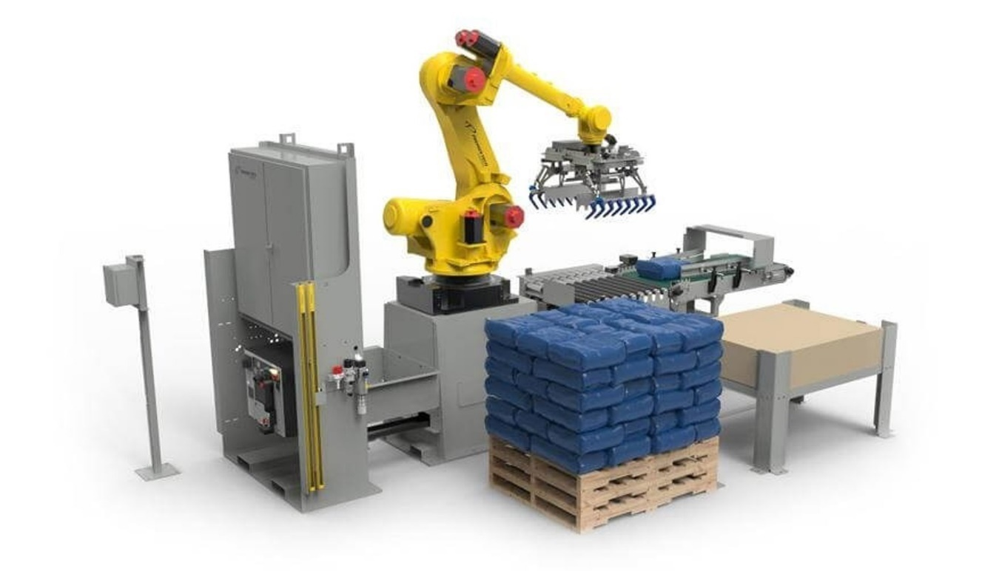
Tình hình thực hiện
Mức độ hoàn thành

- Hoàn thành lập trình tọa độ và cấu hình lớp bao cho loại bao 25kg - Hoàn thành chạy thử và bàn giao vận hành Line C - Line B chưa test được do không đóng bao 25kg

95%


3. Lắp đặt robot depalletizing
FS: Báo cáo chủ trương đã được phê duyệt (Đã thống nhất PA triển khai từ TGĐ: Lắp đặt 2 Robot/line và triển khai cho 1 line) Front end design: Xây dựng đầu bài dịch vụ (90%) (D/L: 15/05 đề xuất dời đến 29/05 do cần thêm thời gian để nhận góp ý từ NCC) Kế hoạch tiếp theo: Họp để chốt đầu bài kỹ thuật (Tuần 22) và trình YCDV
Tình hình thực hiện
Mức độ hoàn thành
(Overview)
23%

4. Mở rộng hệ thống F&G tham khảo theo Gas Mapping report

Tình hình thực hiện
Mức độ hoàn thành
(Overview)


FS: Báo cáo chủ trương đã được phê duyệt Front end and detail design: - Tình hình các đơn hàng: ĐH 1: Cung cấp vật tư đầu dò phục vụ lắp bổ sung đầu dò gas detector: KHMS (Điều chỉnh lại spec và trình lại YCMS vào tuần 22) ĐH 2: Cung cấp vật tư thiết bị hệ thống phục vụ lắp bổ sung đầu dò gas detector: HSMCG ĐH 3: Cung cấp dịch vụ thi công hạ tầng, lắp đặt thiết bị gas detector: HSMCG - Thiết kế kỹ thuật (100%) - Xây dựng phương án triển khai scope PVCFC (83%) (D/L: 30/05)

43%

5. Khắc phục tồn động hệ thống PCCC từ Đoàn thanh tra Bộ Công an

Tòa nhà khối bảo dưỡng: Rà soát lại các thiết kế hệ thống báo cháy theo thẩm duyệt
Mức độ hoàn thành


Hoàn thành khắc phục các điểm sai khác bản vẽ thẩm duyệt Đã hoàn thành nghiệm thu với P.AT - P.ATMT kiểm tra lắp đặt điện trở cuối, điện trở cuối đã được lắp đặt theo đúng bản vẽ thẩm duyệt - P.ATMT tháo thiết bị bất kỳ tại các zone, tủ báo cháy hiển thị lỗi hở mạch zone đó.

100%

Lắp mới và di dời các đầu báo cháy nằm cách trần nhà >0.3m

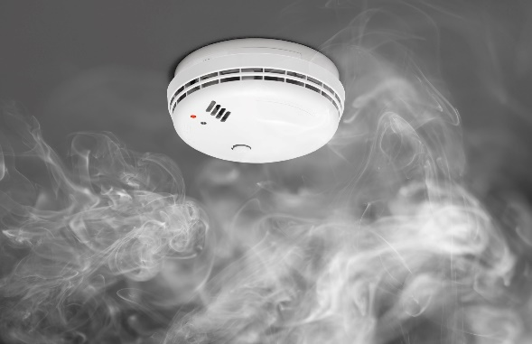
- Tích lũy thực hiện di dời đầu dò không cần giàn giáo: 35/35 đầu dò - Tích lũy thực hiện di dời có giàn giáo: 75/82 đầu dò - Tích lũy thực hiện lắp mới có giàn giáo: 21/21 đầu dò
76%

Mua sắm bổ sung các thiết bị test báo cháy phù hợp

Đã đưa vào kế hoạch mua sắm 2026 Đã lập danh mục đưa vào YCMS CCDC và đã gửi đầu mối xưởng triển khai mua sắm Kế hoạch tiếp theo: theo dõi mua sắm
85%

TOTAL PRODUCTIVE MAINTENANCE

KNL KTV BDSC TBHTĐK | 100%
KNL KTV BDSC TBĐL | 100%
KNL KTV BDSC TBCH | 100%
KNL KTV BDSC TCĐK | 50%
KNL KS BDSC TBHTĐK | 50%
KNL KS BDSC TBĐL | 0%
KNL KS BDSC TBCH | 0%
KNL KS TBHTĐK | 0%
ET

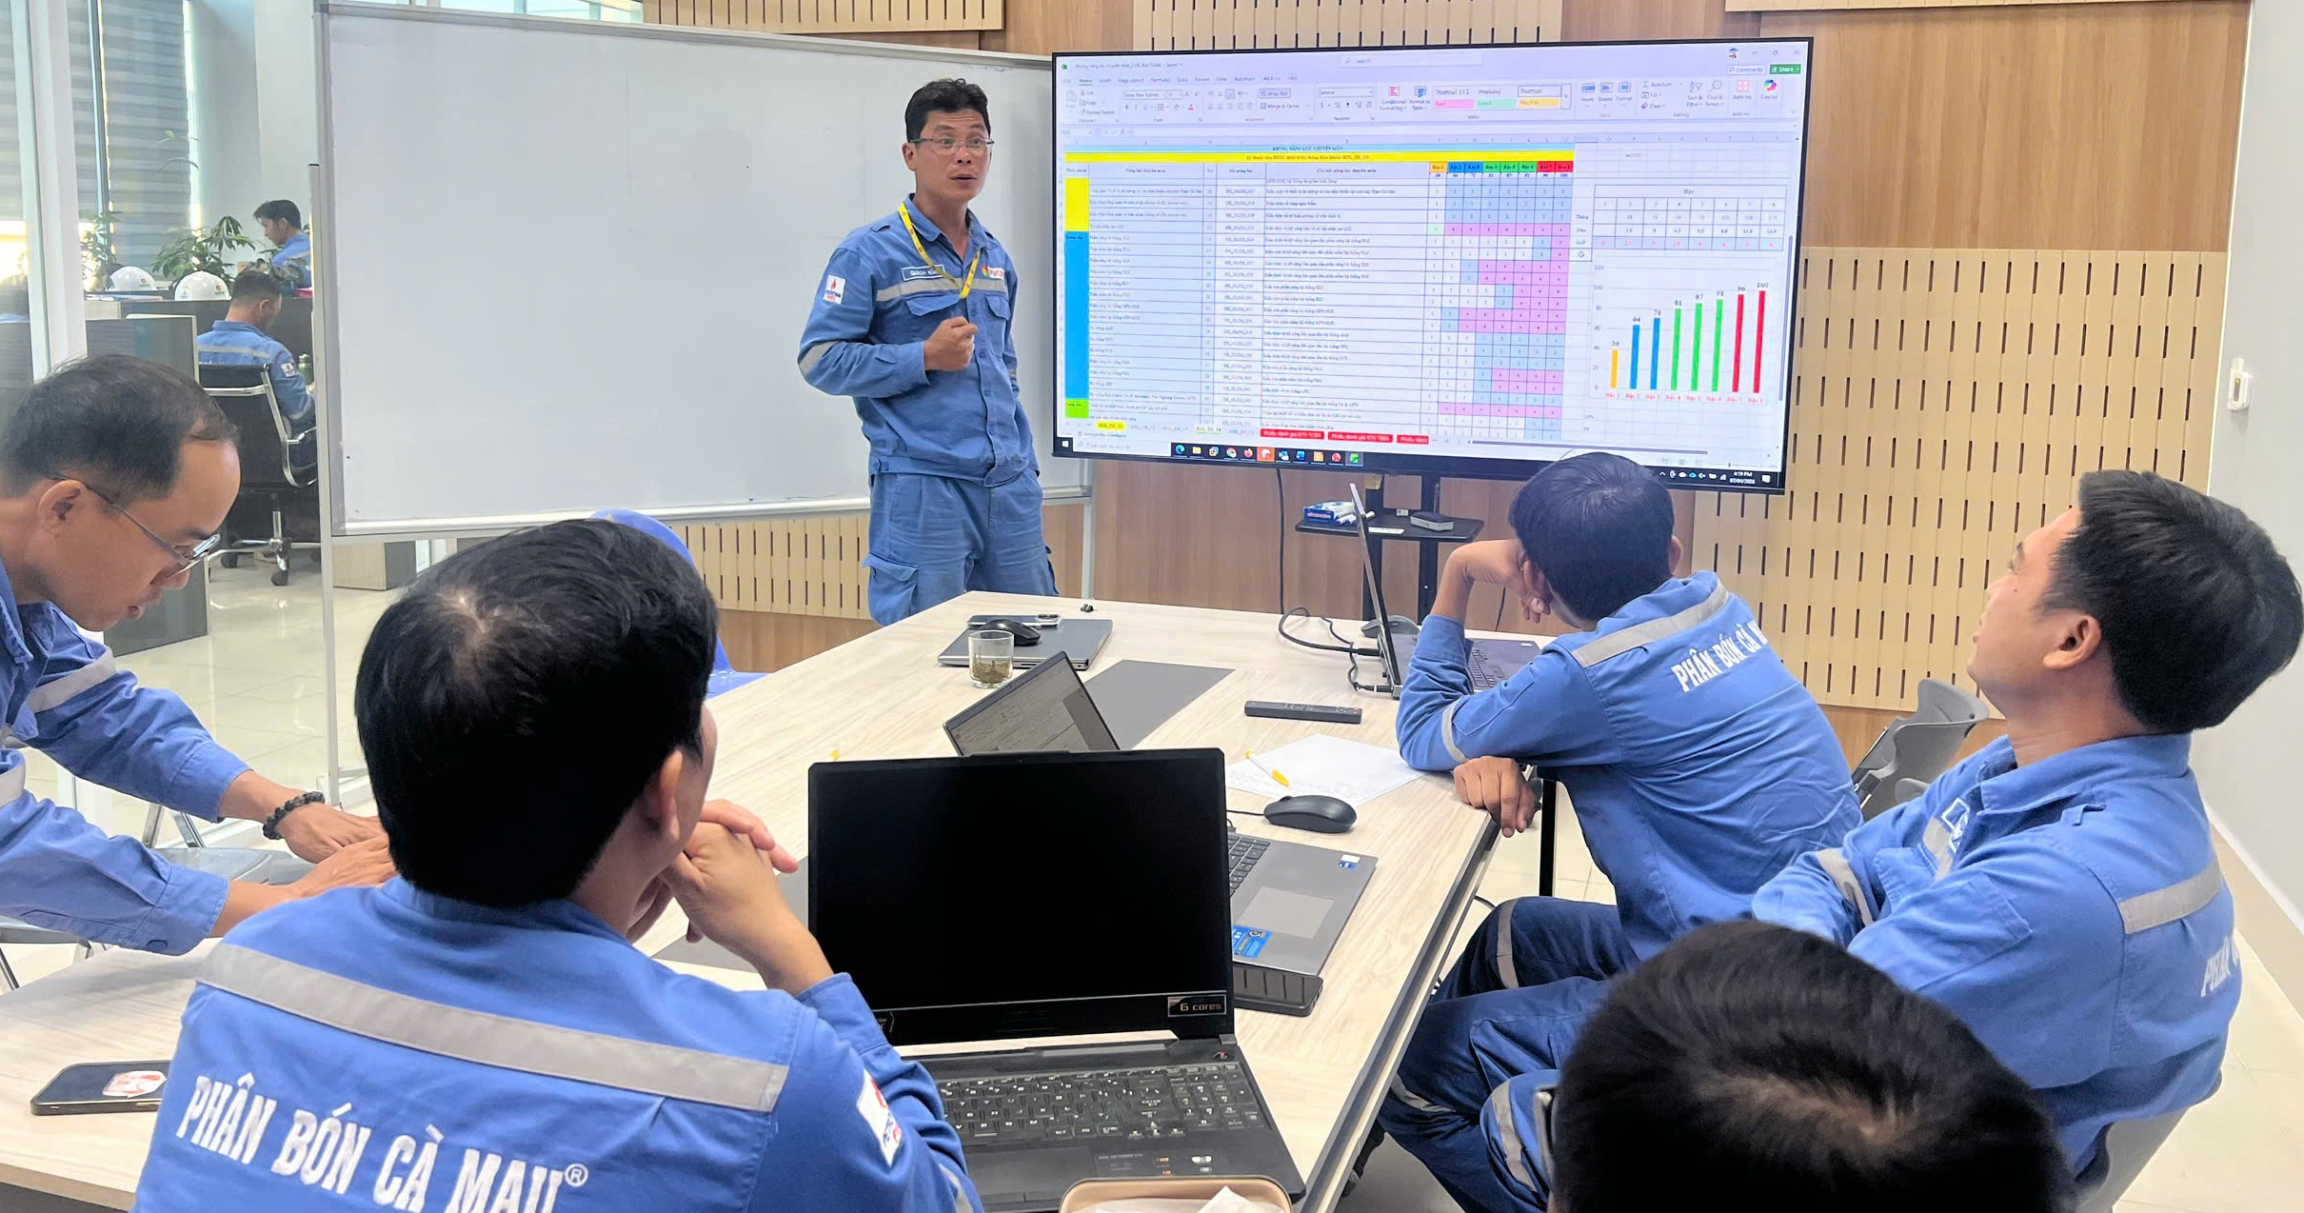

25%: Xây dựng
50%: Review góp ý
75%: Phản biện
100%: Chuẩn hóa KNL và bậc

KẾ HOẠCH TUẦN TIẾP THEO

STT | Hạng mục công việc |  |  | Thời gian hoàn thành
1 | Thực hiện công tác BDĐK theo kế hoạch tháng 05/2026 |  |  | 2026-05-31
2 | Tiếp tục thực hiện các hạng mục công việc tồn đọng ở trên |  |  | N/A
3 | Tiếp tục triển khai đơn hàng mua sắm 2026 |  |  | N/A
4 | Triển khai thực hiện các cải tiến/cải tạo/dịch vụ theo kế hoạch năm 2026 |  |  | N/A
5 | Quản trị rủi ro thiết bị hệ thống điều khiển |  |  | 2026-05-29

